BOLIVIA
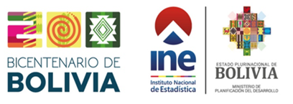

Cuadro Nº 8.08.05
BOLIVIA: PROGRAMAS DE PREVENCIÓN Y MITIGACIÓN - PLAN DE APLICACIÓN Y SEGUIMIENTO AMBIENTAL APROBADOS(1), SEGÚN DEPARTAMENTO, 2015 - 2024
(En número)
DEPARTAMENTO | 2015 | 2016 | 2017 | 2018 | 2019 | 2020 | 2021 | 2022 | 2023(p) | 2024(p)

TOTAL | 141 | 131 | 146 | 170 | 183 | 85 | 260 | 328 | 394 | 390
Chuquisaca | 1 | 4 | 8 | 4 | 8 | 3 | 4 | 19 | 21 | 19
La Paz | 23 | 9 | 10 | 19 | 19 | 8 | 18 | 37 | 89 | 72
Cochabamba | 23 | 23 | 36 | 54 | 49 | 7 | 14 | 31 | 44 | 45
Oruro | 17 | 4 | 6 | 7 | 4 | 4 | 4 | 9 | 18 | 14
Potosí | 22 | 43 | 11 | 8 | 19 | 2 | 11 | 24 | 20 | 16
Tarija | 30 | 13 | 13 | 16 | 13 | 2 | 9 | 21 | 22 | 22
Santa Cruz | 5 | 6 | 11 | 13 | 10 | 9 | 24 | 28 | 73 | 56
Beni | 0 | 1 | 1 | 0 | 1 | 1 | 2 | 5 | 6 | 8
Pando | 5 | 1 | 3 | 1 | 2 | 3 | 0 | 0 | 0 | 2
Varios Departamentos | 15 | 27 | 47 | 48 | 58 | 46 | 174 | 154 | 101 | 136
Fuente: Instituto Nacional de Estadística
Ministerio de Medio Ambiente y Agua
(1) Certificados de Dispensación
(p) Preliminar

